상품제안서
LED면발광 멀티캠핑랜턴/후레쉬/작업등 | 상품코드: F29276

 |  |  |  |  |  |  | 02-412-0044 | www.easy1.co.kr
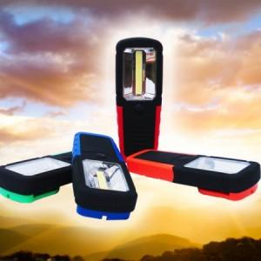

【상세/제작정보】 | 기본수량 미만 인쇄시 비용 추가. 인쇄-별도문의.

【인쇄/포장옵션】 | 실크, 패드인쇄 / 포장지포장

【공급단가】 | 수량 | 200~ | 500~ | 1,000~ | 3,000~ | 5,000~
*VAT별도 | 단가 | 2,990원 | 2,940원 | 2,870원 | 2,760원 | 2,640원

【상품 URL】 | https://dev.easy1.co.kr:443/src/goods_detail.php?gdno=29276

